시트1
RQ-ID | 화면명 | 요구사항명 | 요구사항 내용 | 날짜 | 작성자 | 진행사항 | 버전명
RQ-0001 |  | 수강 과목 등록 | 관리자는 수강 과목정보와 수강 신청 기간을 등록한다 - 과목명, 코드, 교수, 일정, 학점, 시수, 정원, 이수구분, 분반 - 과목은 한명의 교수만 등록할 수 있다 - 교수는 과목 개수에 상관없이 등록할 수 있다 - 코드는 앞에 3글자는 영문으로 되어 있고, 분류에 해당하고, 뒤에 3글자는 숫자로 분류에서 순번을 의미한다. 기초수학과학 분류이고, 3번째인 과목의 코드는 BSM003 - 일정은 추후에 배정될 수 있다
RQ-0002 |  | 수강 과목 신청 | 학생은 등록된 수강 과목을 신청한다. - 정원이 다 차면 수강 신청을 할 수 없다
RQ-0003 |  | 수강 과목 취소 | 학생은 신청한 수강 과목을 취소한다
RQ-0004 |  | 수강 과목 검색 | 학생은 강의코드 또는 강의명으로 수강 과목을 검색한다.
RQ-0005 |  | 수강 과목 확인 | 학생은 선택한 수강 과목을 확인한다. - 강의명, 강의코드, 강의교수, 강의일정, 학점, 시간표, 정원, 신청인원, 이수구분, 분반
RQ-0006 |  | 회원 가입(학생) | 학생은 학생 정보를 입력하여 회원 가입한다 - 학번, 아이디, 비밀번호, 비밀번호 확인, 이름, 주민번호, 학과, 학생구분(학사, 석사, 박사) - 아이디는 8자 이상 15자이하이어야 한다. - 학번은 년도과번호번호로 이루어져 있다 예: 21년도 입학한 컴퓨터공학(160) 학생 홍길동(이름순으로 123번째 학생) - 2021160123 - 비밀번호는 12자이상 20자이하이어야 한다. - 주민번호는 -를 포함한 14자이어야 한다. - 이름은 영문과 한글이 가능하며, 최대 50자까지 가능하다
RQ-0007 |  | 회원 가입(교수) | 교수는 교수 정보를 입력하여 회원 가입한다 - 아이디, 비밀번호, 비밀번호 확인, 이름, 주민번호, 담당학과, 학사 졸업학교, 석사 졸업학교 - 교수는 담당학과 하나이다
RQ-0008 |  | 회원 정보 수정 | 회원(학생/교수)는 회원 정보를 수정한다
RQ-0009 |  | 수강 시간표 확인 | 신청한 수강 과목을 시간표로 확인한다
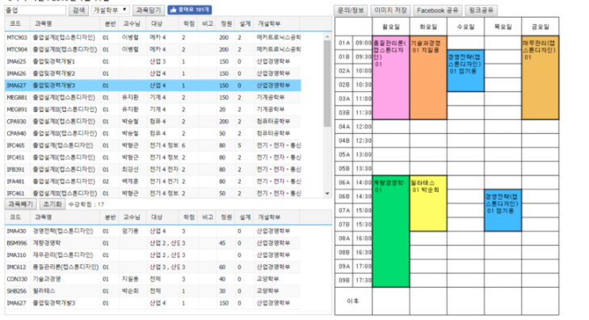
RQ-0010
RQ-0011
RQ-0012
RQ-0013
RQ-0014
RQ-0015
RQ-0016
RQ-0017
RQ-0018
RQ-0019
RQ-0020
RQ-0021
RQ-0022
RQ-0023
RQ-0024
RQ-0025
RQ-0026
RQ-0027
RQ-0028
RQ-0029
RQ-0030
RQ-0031
RQ-0032
RQ-0033
RQ-0034
RQ-0035
RQ-0036
RQ-0037
RQ-0038
RQ-0039
RQ-0040
RQ-0041
RQ-0042
RQ-0043
RQ-0044
RQ-0045
RQ-0046
RQ-0047
RQ-0048
RQ-0049
RQ-0050
RQ-0051
RQ-0052
RQ-0053
RQ-0054
RQ-0055
RQ-0056
RQ-0057
RQ-0058
RQ-0059
RQ-0060
RQ-0061
RQ-0062
RQ-0063
RQ-0064
RQ-0065
RQ-0066
RQ-0067
RQ-0068
RQ-0069
RQ-0070
RQ-0071
RQ-0072
RQ-0073
RQ-0074
RQ-0075
RQ-0076
RQ-0077
RQ-0078
RQ-0079
RQ-0080

